dashboard
Bài Kiểm Tra Số 1

evidence
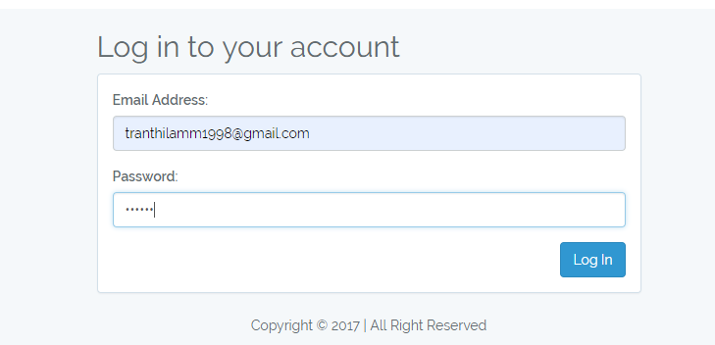

Sheet2
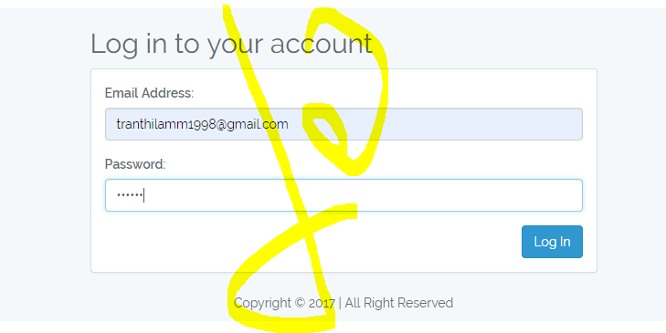
hhh

